くまぴあレイアウト
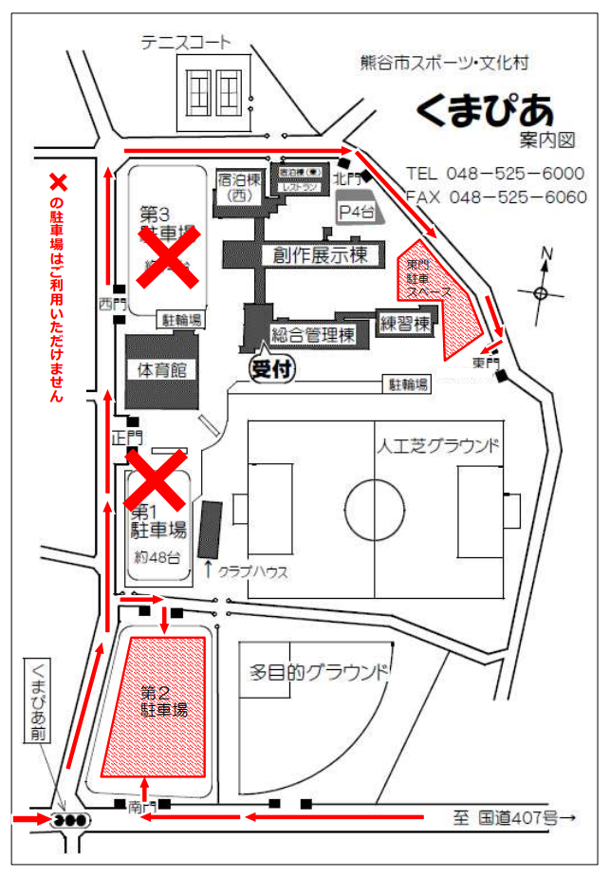
Bピッチ
Aピッチ
本部
観戦席
観戦席
チーム待機場所

大麻生Gレイアウト
県立大麻生運動公園レイアウト
 |  |  |  |  |  |  |  | ●＝ボールパーソン
 |  |  |  |  |  |  |  |  |  |  | 荒川側 |  |  | ゴール置場 駐車禁止

 |  |  |  |  |  |  |  |  |  | グランドゴルフ場使用禁止

 |  |  |  |  |  |  |  | WC |  |  |  |  | 観 戦

 |  |  |  |  |  |  |  | アップスペース

本部
本部
本部
本部
本部
本部
本部
 |  |  |  | ● |  | ●
 |  | 観 戦 | Eピッチ68ｘ50
 |  | 選手 |  |  |  |  | 観 戦 |  |  |  | 観 戦
 |  |  |  |  |  |  |  |  |  |  | Dピッチ 68ｘ50
 |  |  |  |  |  |  |  |  |  | ● |  |  |  |  | ●

 |  | 選手
 |  |  |  |  |  |  |  |  |  | ● |  |  |  |  | ●

 |  |  |  | ● |  | ● |  |  |  |  |  | 選手 |  | 選手

 |  |  |  |  |  |  |  | WC |  | 身障者ｽﾍﾟｰｽ 駐車禁止

 |  |  |  |  |  |  |  |  |  |  |  | 駐車場

 |  |  |  |  |  | ソフトボール場 使用注意

 |  |  |  |  |  |  |  |  | 野鳥の会の駐車場 (コーン設置スペース) は、駐車禁止です。

 |  | スロープ、土手につながります。 |  |  |  |  |  |  | 土手側

注意事項 |  |  |  |  | ※ 9時から14時までの車両循環ルール：時計反対まわり

1 | 駐車場の身障者スペースには対象者以外は駐車しないようにしてください。

2 | 荒川側ゴール置場には駐車しないようにしてください。

3 | 道路に駐車する場合はグランド側に駐車しないようにしてください。

4 | アップスペースはお互いの状況を確認し譲り合って使用ください。

5 | グランドゴルフ場の使用はできません。ソフトボール場は注意して使用してください。

6 | ゴミは持ち帰り美化にご協力願います。

7 | 公園内は禁煙です。

8 | 自チームベンチサイドのゴール裏にボールパーソン２名のご協力をお願いします。
 | ●＝ボールパーソン

くまぴあ駐車証
駐車許可証

大会名: 熊谷市サッカー協会 第31回 会長杯 (U-11)

チーム名:

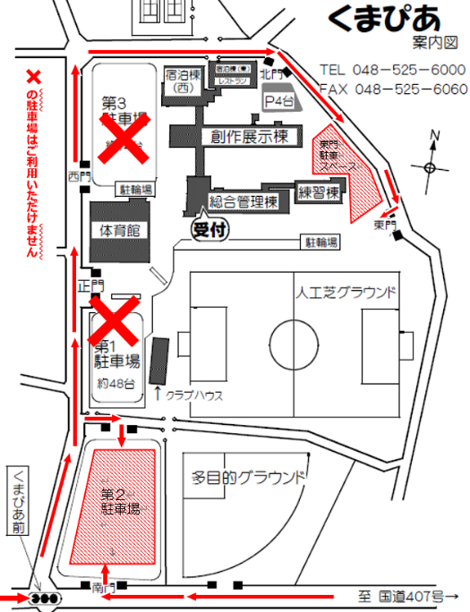
 |  | 許可期日 2022年 6月18日(土)

x

 | ※左図の×の駐車場は、お使いいただけません。

 | ※許可証はダッシュボード運転席前に掲示してください

 | ※送迎以外の常時駐車は1チーム10台です。

 | 熊谷市サッカー協会 少年部

